Página1
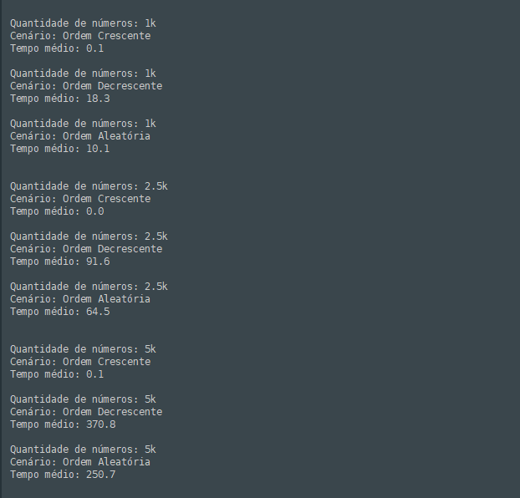
ALGORITMO BUBBLESORT
ordem crescente | 1k | 0.1
ordem crescente | 2,5k | 0
ordem crescente | 5k | 0.1
ordem decrescente | 1k | 18.3
ordem decrescente | 2,5k | 91.6
ordem decrescente | 5k | 370.8
ordem aleatória | 1k | 10.1
ordem aleatória | 2,5k | 64.5
ordem aleatória | 5k | 250.7

